关系图
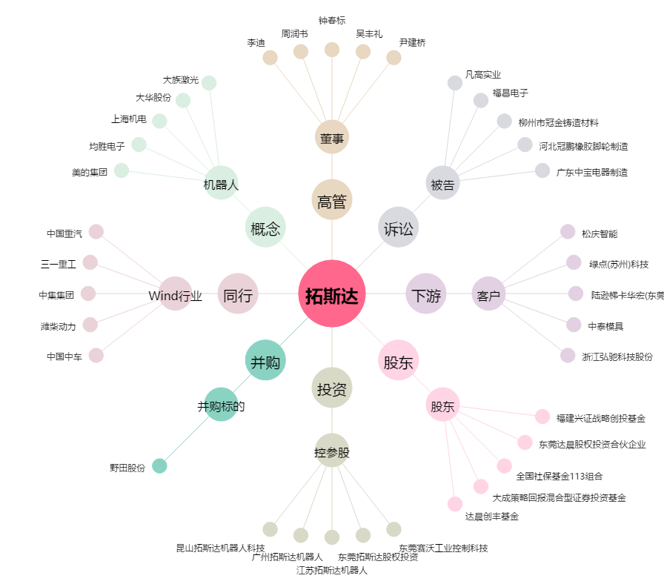
拓斯达[300607.SZ] - 关系概览图

